2026_BRM207
 | 2026 |  |  |  |  |  |  |  | ver.1.0.2
 | BRM207近畿200km守口_のぼらないブルべ_Reverse_冬2 |  |  |  |  |  |  |  | 2026-01-19 | 13:53:00
No | 形状 | 信号 | ポイント | 標識 | ポイント までの 道路 | ポイント までの 区間距離 | 累計 距離 | 区間後 進路 | 備考 | チェック 間距離
1 |  |  | スタート たきい公園 |  |  | 0.0 | 0.0 | 直進 | 04:20 受付開始 04:40 ブリーフィング 04:50 装備チェック 05:00 スタート(有人受付) 05:00スタート基準 | 0.0
2 | ┳ |  |  |  |  | 0.05 | 0.05 |  | 突き当り正面がゴール受付の建物です
3 | ╋ | S |  |  |  | 0.10 | 0.15 |  | 一方通行道路逆走(自転車を除く)、キープレフト
4 | ╋ | S | 太子橋 |  |  | 0.45 | 0.60
5 | ┏ |  |  |  |  | 0.2 | 0.8 | 道なり
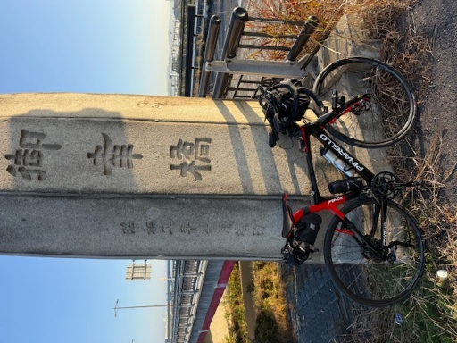
6 | Y |  |  |  |  | 0.1 | 0.9 |  | 側道のゲートをくぐり淀川左岸堤防へ坂を上る
7 | ʎ |  |  |  |  | 0.1 | 1.0 |  | 左Uターンして河川敷へ
8 | ʎ |  |  |  |  | 0.1 | 1.1 |  | 右Uターンして河川敷道路へ
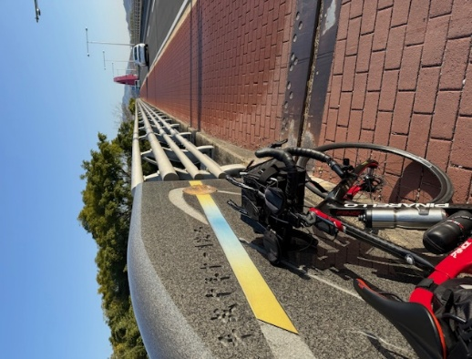
9 | I |  |  |  | 淀川左岸CR |  | 1.1 |  | 淀川河川敷を通るルートです。 (信号、車の通行は無いですが多数の自転車ゲートが有ります、自転車ゲートはフレームやディレーラーを傷付けることが有ります、歩行者優先で注意して通行ください、基本は押し歩きでゆっくりと。)
10 | ╋ | S | PC１ 御幸橋①(ごこうばし) フォトコントロール |  | 淀川左岸CR | 23.8 | 24.9 | 左側 | フォトコントロール 自転車と背景を撮影 参考タイム 7:15 | 24.9 | ⇒
11 | ╋ |  | PC２ 山城大橋 フォトコントロール |  | 木津川CR (京奈和自転車道) | 13.1 | 38.0 | 左側 | フォトコントロール 自転車と背景を撮影 参考タイム 7:54 | 13.1 | ⇒ | ⇒ | ⇒ | ⇒
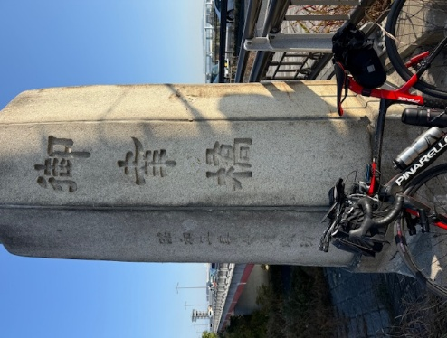
12 | ╋ | S | PC３ 御幸橋②(ごこうばし) フォトコントロール |  | 木津川CR (京奈和自転車道) | 13.1 | 51.1 | 右側 | フォトコントロール 自転車と背景を撮影 参考タイム 8:33 | 13.1 | ⇒
13 | ╋ | S |  |  | F13 | 0.8 | 51.9
14 | Λ |  |  |  | 鴨川左岸CR (京奈和自転車道) | 0.2 | 52.1 |  | 道なり鋭角に右折
15 | ʎ |  |  |  | 鴨川左岸CR (京奈和自転車道) | 2.0 | 54.1 |  | 土手から河川敷へ
16 | П |  |  |  | 鴨川左岸CR (京奈和自転車道) | 0.1 | 54.2 |  | 道なり右カーブ
17 | Y |  |  |  | 鴨川左岸CR (京奈和自転車道) | 7.1 | 61.3 |  | 土手にのぼる
18 | ┣ |  |  |  | 鴨川左岸CR (京奈和自転車道) | 0.1 | 61.4 |  | 一般道に合流、高架をくぐる
19 | ┫ |  |  |  |  | 0.6 | 62.0 |  | 左折し武田橋渡る
20 | ┳ |  |  |  |  | 0.1 | 62.1 |  | 右折し堤防道路へ入る
21 | ʎ |  |  |  |  | 0.4 | 62.5
22 | П |  |  |  |  | 0.1 | 62.6
23 | ʎ |  |  |  | 鴨川右岸CR (京奈和自転車道) | 3.1 | 65.7 |  | 左Uターンして塩小路橋へ上る
24 | ╋ |  |  |  | 鴨川右岸CR (京奈和自転車道) | 0.1 | 65.8
25 | ╋ |  |  |  |  | 0.1 | 65.9
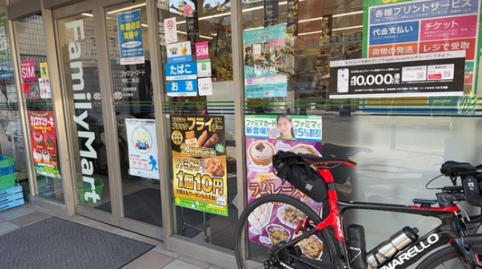
26 | ╋ | S | 川端二条 |  | 川端通り | 2.9 | 68.8
27 | ┳ |  |  |  | 二条通り | 0.5 | 69.3
28 | I |  | PC４ ファミリーマート 寺町二条店 |  | 二条通り | 0.1 | 69.4 | 左側 | レシート取得 通過時刻を自分で記入 (レジが混んでいる場合はフォトでも可、店舗前で自転車撮影) 参考タイム 9:40 | 18.3 | ⇒
29 | ╋ | S |  |  | 寺町通り | 0.4 | 69.8
30 | ╋ | S | 花園駅前 |  | 丸太町通り | 4.5 | 74.3
31 | ┳ |  |  |  | F131 | 0.1 | 74.4 |  | JR高架くぐって直ぐ右折
32 | ┳ | S | 太秦 |  | F131 | 1.1 | 75.5
33 | ┫ | S |  |  | F112 | 0.1 | 75.6
34 | ╋ |  |  |  | F132 | 1.1 | 76.7
35 | ┣ |  |  |  | 市道186 （四条通り） | 1.7 | 78.4
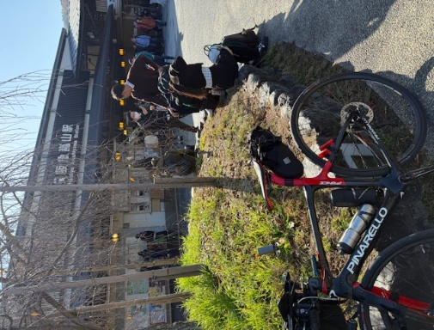
36 | I |  |  |  | 桂川CR (京奈和自転車道) | 0.3 | 78.7 |  | 反対車線に渡り自転車道に合流
37 | ┳ |  | 京奈和自転車道始点 |  | 桂川CR (京奈和自転車道) | 1.4 | 80.1
38 | ╋ |  |  |  | 桂川CR (京奈和自転車道) | 0.1 | 80.2 |  | 一般道に出る
39 | I |  | PC５ 阪急嵐山駅 フォトコントロール |  |  | 0.1 | 80.3 | 左側 引き返す | フォトコントロール 自転車と背景を撮影 参考タイム 10:20 | 10.9 | ⇒
40 | ╋ |  |  |  |  | 0.1 | 80.4
41 | ┣ |  |  |  | 桂川CR (京奈和自転車道) | 0.1 | 80.5
42 | ┫ |  |  |  | 桂川CR (京奈和自転車道) | 2.5 | 83.0
43 | ┳ |  |  |  | 桂川CR (京奈和自転車道) | 0.1 | 83.1 |  | 小さい橋を渡り直ぐ左折
44 | I |  |  |  | 桂川CR (京奈和自転車道) | 0.6 | 83.7 |  | 車道を横切り左カーブ
45 |  |  |  |  | 桂川CR (京奈和自転車道) | 0.4 | 84.1
46 |  |  |  |  | 桂川CR (京奈和自転車道) | 0.0 | 84.1
47 |  |  |  |  | 桂川CR (京奈和自転車道) | 0.7 | 84.8
48 | П |  |  |  | 桂川CR (京奈和自転車道) | 0.1 | 84.9 |  | 道なり鋭角に右折、歩道通行で橋渡る
49 | ╋ |  |  |  | F801 | 0.5 | 85.4 |  | 橋を渡り切って右折CRに戻る
50 |  |  |  |  | 桂川CR (京奈和自転車道) | 1.2 | 86.6
51 |  |  |  |  | 桂川CR (京奈和自転車道) | 0.1 | 86.7
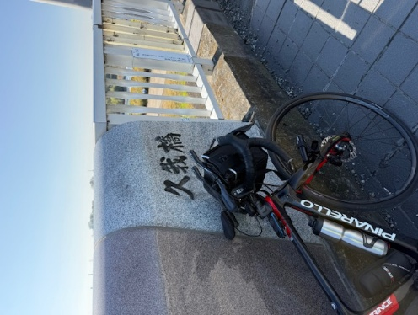
52 | ʎ |  |  |  | 桂川CR (京奈和自転車道) | 0.1 | 86.8
53 | ʎ |  |  |  | 桂川CR (京奈和自転車道) | 0.0 | 86.8
54 |  |  |  |  | 桂川CR (京奈和自転車道) | 0.8 | 87.6 |  | 天神川渡る
55 |  |  |  |  | 桂川CR (京奈和自転車道) | 0.1 | 87.7
56 | ╋ |  | ＰＣ６ 久我橋(こがはし)フォトコントロール |  | 桂川CR (京奈和自転車道) | 4.0 | 91.7 | 正面 | フォトコントロール 自転車と背景を撮影 参考タイム 11:08 | 11.4 | ⇒
57 | ╋ |  |  |  | F202 | 0.3 | 92.0 |  | 橋を渡り切ったら直ぐ左折
58 | Y |  |  |  |  | 2.2 | 94.2 |  | ゲートを抜け自転車道へ
59 |  |  |  |  |  | 1.2 | 95.4 |  | ゲートを抜け車道へ
60 | ┫ | S |  |  | F123 | 1.5 | 96.9
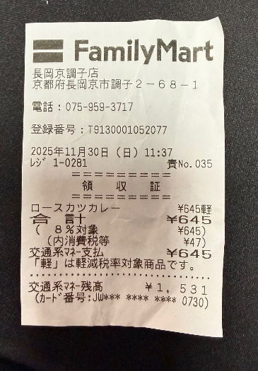
61 | ┣ | S | 勝竜寺 |  | F204 | 0.7 | 97.6 |  | 信号をコの字状に渡る
62 | ╋ | S | 勝竜寺 |  | F14 | 0.1 | 97.7 |  | 信号をコの字状に渡る
63 | I |  | PC７ ファミリーマート長岡京調子店 |  | F204 | 1.4 | 99.1 | 左側 | レシート取得 通過時刻を自分で記入 (レジが混んでいる場合はフォトでも可、店舗前で自転車撮影) 参考タイム 11:36 | 7.4 | ⇒
64 | ╋ | S | 調子八角 |  | F204 | 0.0 | 99.1 |  | 鋭角に左折
65 | ┣ | S | 調子二丁目 |  | F10 | 0.1 | 99.2
66 | ┫ | S | 松原 |  | F10 | 1.4 | 100.6
67 | ┫ |  |  |  | F67 | 1.3 | 101.9
68 | ┳ |  |  |  |  | 0.2 | 102.1
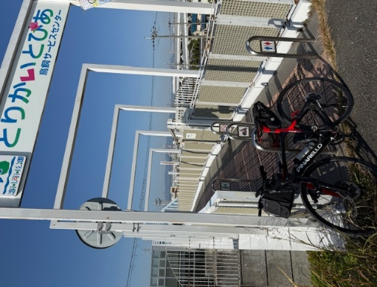
69 | ╋ | S | 山崎 |  |  | 0.1 | 102.2 |  | 信号わたり左折して歩道に入る
70 | П |  |  |  |  | 0.1 | 102.3 |  | Uターンして河川敷へ下る
71 | ʎ |  |  |  | 淀川左岸CR | 16.0 | 118.3 |  | Uターンして土手へ上る
72 | ʎ |  |  |  |  | 0.1 | 118.4 |  | UターンしてPCへ
73 | Y |  | PC８ とりかいとぴあ フォトコントロール |  |  | 0.2 | 118.6 | 右側 | フォトコントロール 自転車と背景を撮影 参考タイム 12:56 直ぐに河川敷へ下る | 19.5 | ⇒
74 | ʎ |  |  |  |  | 0.1 | 118.7 |  | 河川敷道路へ合流
75 | ʎ |  |  |  | 淀川左岸CR | 3.4 | 122.1 |  | Uターンして土手へ上る
76 | ʎ |  |  |  |  | 0.1 | 122.2 |  | Uターンして堤防道路へ
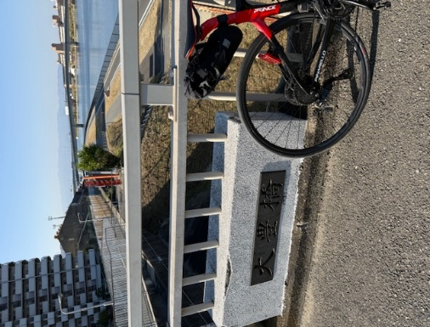
77 | Y |  |  |  |  | 0.4 | 122.6 |  | 一般道へ下る
78 | ╋ | S |  |  |  | 0.1 | 122.7 |  | 押しボタン信号をわたり直進し歩道に入る
79 | Y |  |  |  |  | 0.2 | 122.9 |  | ゲートをくぐり、なにわ自転車道へ下る
80 | ʎ |  |  |  | 神崎川CR (なにわ自転車道) | 10.7 | 133.6 |  | シオノギ製薬が見えたら土手を上る
81 | ┓ |  | PC９ 大豊橋 フォトコントロール |  |  | 0.1 | 133.7 | 曲がって直ぐ左側 | フォトコントロール 自転車と背景を撮影 参考タイム 13:56 順まわりと逆にひこうき前に写真 | 15.1 | ⇒
82 | ┫ |  |  |  |  | 0.2 | 133.9 |  | 橋を渡り切ったら左折し階段を下りる(自転車担ぎで)
83 | ┣ |  |  |  |  | 0.1 | 134.0 |  | 右折し少しだけ未舗装路あり、旧猪名川を進む
84 | ʎ |  |  |  |  | 0.7 | 134.7 |  | 車道に出て直進
85 |  |  |  |  |  | 0.9 | 135.6 |  | 道なり小さい橋を渡る、右手にゴリラ像
86 | I |  |  |  |  | 0.3 | 135.9 |  | 名神高速下の小さいトンネルをくぐる(対向車注意)
87 | I |  |  |  |  | 0.3 | 136.2 |  | 今在家公園沿いに左折
88 | ┳ |  |  |  |  | 0.1 | 136.3 |  | 右折し堤防道路へ出る
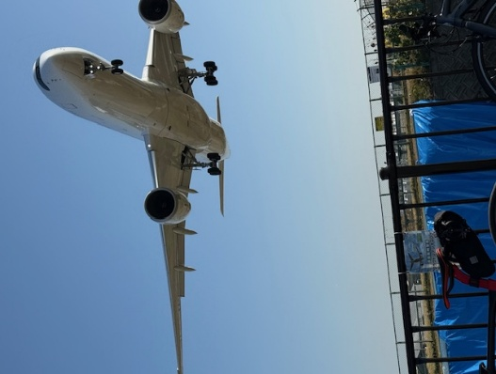
89 | ┫ |  |  |  | 猪名川CR | 1.8 | 138.1 |  | 橋を渡らず直進 ここも順まわりと逆にひこうき撮ってから池田コンビニへ
90 |  |  |  |  |  | 0.2 | 138.3 |  | 未舗装路から一般道へ
91 | ┳ |  |  |  |  | 0.1 | 138.4 |  | 車道を渡って歩道へ左折
92 | ┣ |  |  |  |  | 0.1 | 138.5 |  | 橋渡ってから右折
93 | I |  | PC１０ 自転車とひこうき フォトコントロール |  |  | 0.3 | 138.8 | 右側 | フォトコントロール 自転車と背景を撮影 参考タイム 14:16 | 5.1 | ⇒
94 | ┳ |  |  |  |  | 0.3 | 139.1 |  | 歩道を左折
95 | ┣ |  |  |  |  | 0.0 | 139.1 |  | 歩道の柵の切れ目から反対車線にUターン
96 | H |  |  |  |  | 0.7 | 139.8 | ⏋ | CRに戻る
97 |  |  |  |  | 猪名川CR | 2.4 | 142.2 |  | 左Uターンし土手から河川敷へ下る
98 |  |  |  |  | 猪名川CR | 0.05 | 142.25 |  | 道に砂が浮いている、速度ゆっくりと (下り坂から直ぐカーブとなるので注意)
99 |  |  |  |  | 猪名川CR | 0.05 | 142.30 |  | 道に砂が浮いている、速度ゆっくりと
100 | ┫ |  |  |  | 猪名川CR | 3.3 | 145.6 |  | 直進でも可（直進して右手にトイレあり）
101 |  |  |  |  | 猪名川CR | 0.0 | 145.6 |  | 道なり右カーブ
102 | Y |  |  |  | 猪名川CR | 1.7 | 147.3 |  | 坂をのぼり堤防上へ
103 | ╋ | S | 呉服橋東詰 |  | 猪名川CR | 0.6 | 147.9 |  | 信号をコの字状に渡る
104 | I |  |  |  | 猪名川CR | 0.0 | 147.9 |  | 渡ったらまた自転車道へ
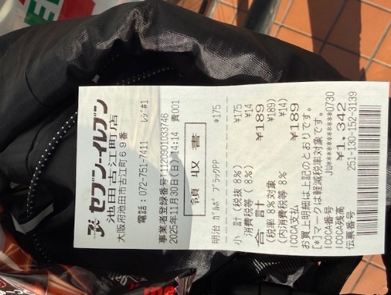
105 | ╋ | S | 絹延橋 |  | 猪名川CR | 0.9 | 148.8 |  | 信号をコの字状に渡る
106 | I |  |  |  | 猪名川CR | 0.0 | 148.8 |  | 渡ったらまた自転車道へ
107 | Y |  |  |  | 猪名川CR | 0.5 | 149.3 |  | 一般道へ出る
108 | ┳ |  |  |  |  | 0.4 | 149.7
109 | I |  | PC１１ セブンイレブン池田古江町店 |  | R173 | 0.35 | 150.05 | 左側 | レシート取得 通過時刻を自分で記入 (レジが混んでいる場合はフォトでも可、店舗前で自転車撮影) 参考タイム 15:00 | 11.3 | ⇒
110 | ┣ |  |  |  | R173 | 0.35 | 150.40 |  | 行きは車道でも良いが戻りは歩道走行(反対車線に渡れない)
111 | Y |  |  |  |  | 0.4 | 150.80 |  | 自転車道へ入る
112 | H |  |  |  | 猪名川CR | 9.5 | 160.3 |  | ここまで往路と同じ道を引き返す、一般道に出ず直進
113 | ┳ |  |  |  | 猪名川CR | 0.7 | 161.0
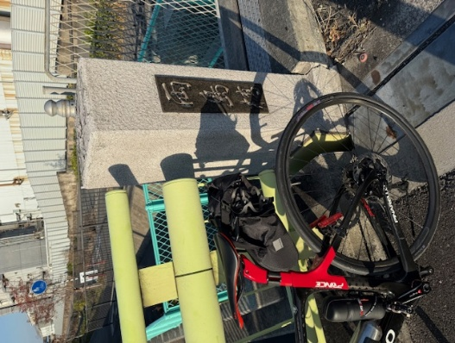
114 |  |  |  |  | 猪名川CR |  | 161.0 |  | また、大豊橋までは往路と同じ道を引き返す
115 | ┏ |  |  |  |  | 4.4 | 165.4
116 | ʎ |  |  |  |  | 0.1 | 165.5 |  | 自転車道に合流
117 | I |  |  |  | 神崎川CR (なにわ自転車道) | 6.8 | 172.3 |  | 基本的に自転車道を走りますが、 信号前後で車道に出ることもあり
118 | ┣ |  | ＰＣ１２ 「両島橋」フォトコントロール |  |  | 0.0 | 172.3 | 右側 一般道へ | フォトコントロール 自転車と背景を撮影 参考タイム 16:28 | 22.3 | ⇒
119 | Y |  |  |  |  | 0.3 | 172.6
120 |  | S |  |  |  | 0.9 | 173.5
121 | ╋ | S | 福町南 |  |  | 0.1 | 173.6 |  | 二段階右折、その後伝法大橋は歩道が狭いため車道走行
122 | ╋ | S | 伝法大橋南詰 |  | R43 | 1.1 | 174.7 |  | 交差点の向かいに渡り横断歩道から右折
123 | ╋ |  |  |  |  | 0.0 | 174.7 |  | 渡ったら階段が、2段階下りその後上り (階段通行は必ず押し歩きしてください転倒･落車の危険あり)
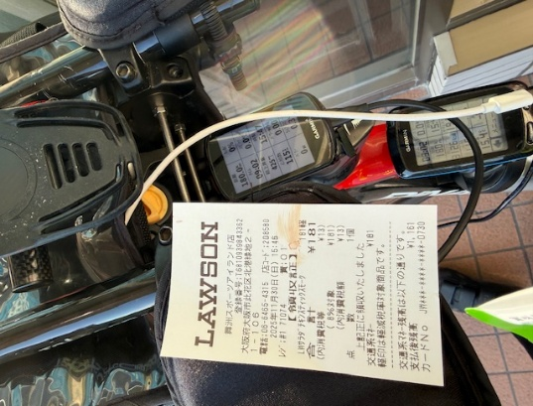
124 | ┣ | S |  |  | 淀川左岸CR | 3.9 | 178.6 |  | 淀川堤防道路を進み信号の後も歩道を直進
125 | I |  |  |  | 常吉大橋歩道 | 0.5 | 179.1 |  | 常吉大橋は車道は自転車通行不可のため歩道通行 (上り区間･下り区間は押し歩き)
126 | ┣ | S |  |  | 常吉大橋歩道 | 0.6 | 179.7
127 | ╋ | S |  |  |  | 0.6 | 180.3
128 | I |  | ＰＣ１３ ローソン舞洲スポーツアイランド店 |  | 舞洲6路線 | 0.15 | 180.45 | 右側 | レシート取得 通過時刻を自分で記入 (レジが混んでいる場合はフォトでも可、店舗前で自転車撮影) 参考タイム 17:04 | 180.4 | ⇒
129 | ╋ | S |  |  | 舞洲6路線 | 0.15 | 180.60
130 | ┳ |  |  |  |  | 0.7 | 181.3 |  | 左折後、早い目に歩道に入る
131 | I |  |  |  |  | 0.4 | 181.7 |  | 常吉大橋は車道は自転車通行不可のため歩道通行 (上り区間･下り区間は押し歩き)
132 | ╋ | S |  |  |  | 0.7 | 182.4 |  | 信号渡り左側道に入ると公衆トイレあり
133 | I |  |  |  | 淀川左岸CR | 0.1 | 182.5 |  | 歩道のまま直進、堤防道路へ
134 | I |  |  |  | 淀川左岸CR | 3.8 | 186.3 |  | 階段が、1段階下りその後2段階上り (階段通行は必ず押し歩きしてください転倒･落車の危険あり)
135 | ╋ | S | 伝法大橋南詰 |  |  | 0.0 | 186.3 |  | 信号をコの字状に渡る
136 | ┏ | S |  |  |  | 1.2 | 187.5 |  | 前方通行止め
137 | ╋ | S | フローラルタウン中央 |  |  | 0.2 | 187.7
138 | Y |  |  |  |  | 0.4 | 188.1 |  | 高架下を左折
139 | ┳ |  |  |  |  | 0.5 | 188.6
140 | ╋ |  |  |  |  | 0.0 | 188.6
141 | ╋ | S | 中海老江 |  |  | 0.1 | 188.7
142 | ╋ | S | 淀川大橋北詰 |  | R2 | 1.1 | 189.8 |  | 信号は手前を渡り歩道に入る
143 | Y |  |  |  |  | 0.1 | 189.9 |  | 坂を上り堤防へ
144 | ʎ |  |  |  |  | 0.1 | 190.0 |  | ゲートをくぐり自転車道へ
145 | П |  |  |  |  | 0.1 | 190.1
146 | Y |  |  |  | 淀川右岸CR | 9.4 | 199.5 |  | 道なり豊里大橋下を超えて堤防道路へ
147 | ʎ |  |  |  |  | 0.1 | 199.6 |  | Uターンし堤防上を進む
148 | ┳ |  |  |  |  | 0.1 | 199.7 |  | 左折し豊里大橋歩道へ
149 | ┫ |  |  |  |  | 0.6 | 200.3 |  | 左折し堤防道路へ
150 | ʎ |  |  |  |  | 0.1 | 200.4 |  | 右Uターンし一般道へ下る
151 |  |  |  |  |  | 0.2 | 200.6 |  | 高架くぐってから道なり左カーブ
136 | ╋ | S |  |  |  | 0.65 | 201.25
137 | I |  | ゴール受付 守口市西部コミュニティーセンター 12:00～22:00 ２階 和室１ |  |  | 0.05 | 201.30 | 左側 | OPEN 10:53～CLOSE 18:30

参加案内用
 | 2026 |  | ver.1.0.2
 | BRM207近畿200km守口_Reverse_冬2 |  | 2026-01-26
No | ポイント | 累計 距離 | 備考
1 | スタート たきい公園 | 0.0 | 04:20 受付開始 04:40 ブリーフィング 04:50 装備チェック 05:00 スタート(有人受付) 05:00スタート基準
10 | PC１ 御幸橋①(ごこうばし) フォトコントロール | 24.9 | フォトコントロール 自転車と背景を撮影 参考タイム 7:15 | ⇒
11 | PC２ 山城大橋 フォトコントロール | 38.0 | フォトコントロール 自転車と背景を撮影 参考タイム 7:54 | ⇒ | ⇒ | ⇒ | ⇒
12 | PC３ 御幸橋②(ごこうばし) フォトコントロール | 51.1 | フォトコントロール 自転車と背景を撮影 参考タイム 8:33 | ⇒
28 | PC４ ファミリーマート 寺町二条店 | 69.4 | レシート取得 通過時刻を自分で記入 (レジが混んでいる場合はフォトでも可、店舗前で自転車撮影) 参考タイム 9:40 | ⇒
39 | PC５ 阪急嵐山駅 フォトコントロール | 80.3 | フォトコントロール 自転車と背景を撮影 参考タイム 10:20 | ⇒
56 | ＰＣ６ 久我橋(こがはし)フォトコントロール | 91.7 | フォトコントロール 自転車と背景を撮影 参考タイム 11:08 | ⇒
63 | PC７ ファミリーマート長岡京調子店 | 99.1 | レシート取得 通過時刻を自分で記入 (レジが混んでいる場合はフォトでも可、店舗前で自転車撮影) 参考タイム 11:36 | ⇒
73 | PC８ とりかいとぴあ フォトコントロール | 118.6 | フォトコントロール 自転車と背景を撮影 参考タイム 12:56 直ぐに河川敷へ下る | ⇒
81 | PC９ 大豊橋 フォトコントロール | 133.7 | フォトコントロール 自転車と背景を撮影 参考タイム 13:56 順まわりと逆にひこうき前に写真 | ⇒
93 | PC１０ 自転車とひこうき フォトコントロール | 138.8 | フォトコントロール 自転車と背景を撮影 参考タイム 14:16 | ⇒
109 | PC１１ セブンイレブン池田古江町店 | 150.05 | レシート取得 通過時刻を自分で記入 (レジが混んでいる場合はフォトでも可、店舗前で自転車撮影) 参考タイム 15:00 | ⇒
118 | ＰＣ１２ 「両島橋」フォトコントロール | 172.3 | フォトコントロール 自転車と背景を撮影 参考タイム 16:28 | ⇒
128 | ＰＣ１３ ローソン舞洲スポーツアイランド店 | 180.45 | レシート取得 通過時刻を自分で記入 (レジが混んでいる場合はフォトでも可、店舗前で自転車撮影) 参考タイム 17:04 | ⇒
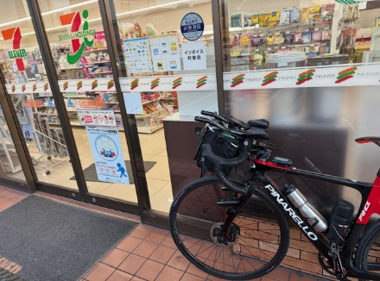
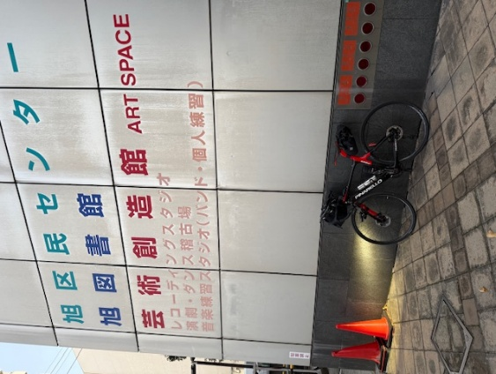
152 | ゴール セブンイレブン守口京阪本通店 レシートチェック | 201.1 | OPEN 10:53～CLOSE 18:30 チェック後、ゴール受付会場へ | ⇒
154 | ゴール受付 守口市西部コミュニティーセンター 12:00～22:00 ２階 和室１ | 202.9 |  | ⇒ | ⇒ | ⇒ | ⇒

